상품제안서
종이자석광고지(양면_110*140) | 상품코드: S18907

 |  |  |  |  |  |  | 02-713-8555 | www.synergygift.co.kr
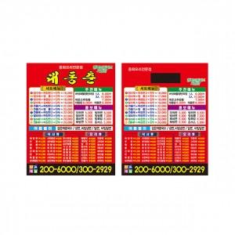 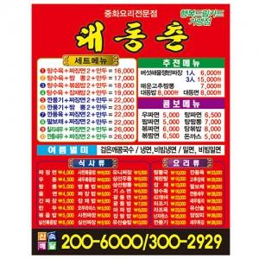 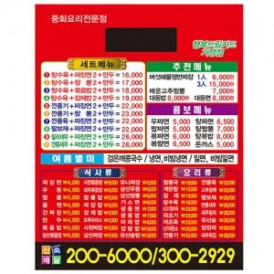

【상세/제작정보】 | .

【인쇄/포장옵션】 | 풀칼라 / 비규격미포장

【공급단가】 | 수량 | 10,000~ | 30,000~ | 50,000~ | 100,000~ | 200,000~
*VAT별도 | 단가 | 20원 | 20원 | 20원 | 20원 | 20원

【상품 URL】 | https://www.synergygift.co.kr:443/src/goods_detail.php?gdno=12756

